Calça Moletom
PRODUÇÃO BERMUDA JEANS E SARJA ALFA - DROP 4 / 2020

 | SKU | PRODUTO
 | AL15648O | BERMUDA ALFA JEANS DELAVÊ
 | TECIDO / COR | 36 | 38 | 40 | 42 | 44 | 46 | 48 | 50 | 52 | 54 | TOTAL
 | JEANS LAREDO | X | 10 | 20 | 25 | 20 | 10 | 10 | 10 | 10 | 10 | 125
 | 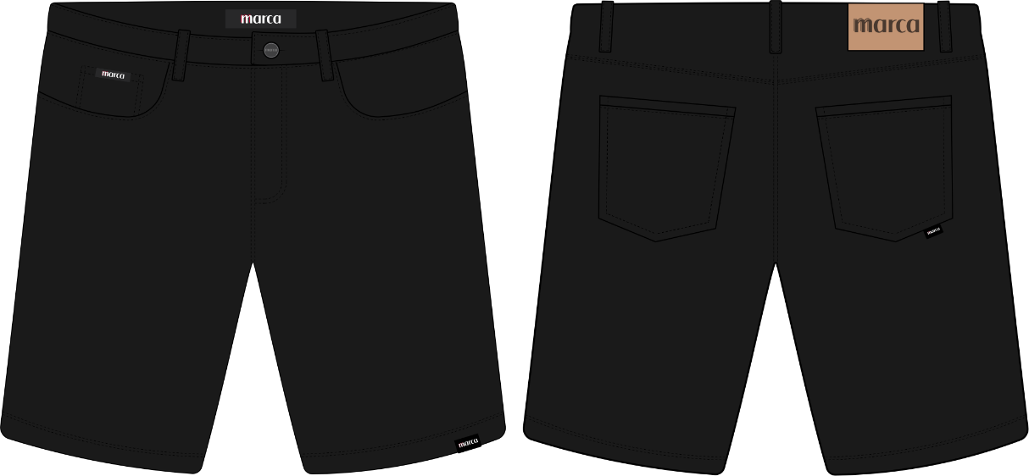 | DESCRIÇÃO |  | IMAGEM |  |  | DESCRIÇÃO |  | IMAGEM |  |  | QTD
 |  | ETIQUETA CÓS EXTERNO NOVA |  |  |  |  | ETIQUETA CÓS INTERNO |  |  |  |  | 125
 |  |  |  |  |  |  |  |  |  |  |  | 125
 |  | ETIQUETA CLIPS PRETA |  |  |  |  | ETIQUETA EMBUTIDA PRETA |  |  |  |  | 125
 |  |  |  |  |  |  |  |  |  |  |  | 125
 |  | ETIQUETA FITA PEQUENA |  |  |  |  | BOTÃO COBRE |  |  |  |  | 125
 |  |  |  |  |  |  |  |  |  |  |  | 125
 |  | TAG ALFA |  |  |  |  | LACRE ALFA |  |  |  |  | 125
 |  |  |  |  |  |  |  |  |  |  |  | 125

PRODUÇÃO BERMUDA JEANS E SARJA ALFA - DROP 4 / 2020

 |  | PRODUÇÃO TOTAL
 |  | 36 | 38 | 40 | 42 | 44 | 46 | 48 | 50 | 52 | 54 | TOTAL
 |  | X | 10 | 20 | 25 | 20 | 10 | 10 | 10 | 10 | 10 | 125

 |  |  |  |  |  |  | AVIAMENTOS TOTAL
 |  |  |  |  |  |  | DESCRIÇÃO |  | IMAGEM |  |  | QTD
 |  |  |  |  |  |  | ETIQUETA CÓS INTERNO |  |  |  |  | 125

 |  |  |  |  |  |  | ETIQUETA EMBUTIDA PRETA |  |  |  |  | 125

 |  |  |  |  |  |  | BOTÃO COBRE |  |  |  |  | 186

 |  |  |  |  |  |  | LACRE ALFA |  |  |  |  | 125

 |  |  |  |  |  |  | ETIQUETA CÓS EXTERNO NOVA |  |  |  |  | 125

 |  |  |  |  |  |  | ETIQUETA CLIPS PRETA |  |  |  |  | 125

 |  |  |  |  |  |  | ETIQUETA FITA PEQUENA |  |  |  |  | 125

 |  |  |  |  |  |  | TAG ALFA |  |  |  |  | 125

